Oppskrift
Spekeskinke med soltørket tomatSpekeskinke med soltørket tomat
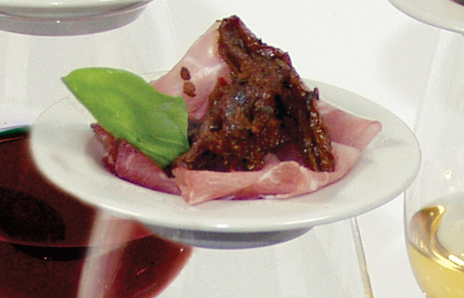

Anrett spekeskinke på en tapastallerken eller i en liten skål. Toppes med soltørket tomat i strimler, og et par friske blader basilikum. Tips: I tapasrettene er porsjonene små, og beregnet utfra at et måltid består av 3-10 små porsjoner. Anrett spekeskinke på en tapastallerken eller i en liten skål. Toppes med soltørket tomat i strimler, og et par friske blader basilikum. Tips: I tapasrettene er porsjonene små, og beregnet utfra at et måltid består av 3-10 små porsjoner.
Number of servingsNumber of servings | 1
EPDEPD | ProductProduct | Per servingPer serving |  | TotalTotal |  | QtyPerPackQtyPerPack | PackSizePackSize | PackUnitPackUnit | PackagingPackaging | ItemsItems
27130482713048 | Soltørkede Tomater Strimlet Soltørkede Tomater Strimlet | 0.015 | ll | 0 | ll | 3 | 1.88 | ll | 3x1.88l3x1.88l | 0
 | Spekeskinke eller annen skåret skinke Spekeskinke eller annen skåret skinke |  |  | 0 |  |  |  |  |  | 0
 | Basilikum, frisk, blader Basilikum, frisk, blader |  |  | 0 |  |  |  |  |  | 0

 | * Allergens* Allergens

